38
Cuadro 38. PESO DE LAS IMPORTACIONES DE DESECHOS Y RESIDUOS A LA REPÚBLICA, SEGÚN DESCRIPCIÓN ARANCELARIA: AÑOS 2016-20

Código | Descripción arancelaria | Importación de desechos y residuos (en toneladas métricas)
 |  | 2016 | 2017 | 2018 | 2019 | 2020 (P)

 | TOTAL | 384,223.1 | 285,671.0 | 255,264.2 | 354,009.0 | 264,087.8
15220090 | Residuos del tratamiento de las grasas o ceras ani-
 | males | 0.1 | - | 0.2 | - | -
(a) 23000000 | Residuos y desperdicios de las industrias alimenta-
 | rias; alimentos preparados para animales | 234,075.6 | 211,338.6 | 239,918.4 | 215,294.8 | 207,166.6
26180000 | Escorias granuladas (arena de escorias), de la si-
 | derurgia | 13,064.8 | 2,154.0 | 2,070.8 | 35,313.3 | 1,882.0
26200000 | Cenizas y residuos, (excepto los de la siderurgia)
 | que contengan arsenico, metal o compuestos me-
 | tálicos | 0.0 | 51,005.5 | 270.0 | 633.0 | 336.9
26210000 | Las demás escorias y cenizas, incluídas las ceni- | -
 | zas de algas; cenizas y residuos procedentes de
 | la incineración de desechos y desperdicios mu-
 | nicipales | 303.0 | 675.9 | - | 134.1 | -
27109100 | Desechos de aceites que contengan difenilos poli-
 | clorados (PCB), terfenilos policlorados (PCT) o
 | difeniles polibromados (PBB) | - | 0.5 | - | - | -
27109990 | Los demás desechos de aceites | 144.6 | 3.4 | - | - | -
27130000 | Coque de petróleo, betún de petróleo y demás resi-
 | duos de los aceites de petróleo o de materiales
 | bituminosos | 117,066.8 | 757.0 | 2,181.4 | 95,554.4 | 48,111.0
38040000 | Lejias residuales de la fabricación de pastas de celu- | -
 | losa, aunque estén concentradas, desde azucara-
 | radas o tratadas químicamente, incluidos los lig-
 | nosulfatos, excepto el tail oil, incluso refinado | 76.1 | 8.4 | 39.4 | 30.0 | 19.6
38250000 | Productos residuales de la industria química o de
 | las industrias conexas, no expresados ni com-
 | prendidos en otra parte; desechos y desperdicios
 | municipales; lodos de depuración; etc. | 125.8 | 62.2 | 61.4 | 43.2 | 8.8
39150000 | Desechos, recortes y desperdicios de plástico | 20.7 | 222.7 | 74.1 | 33.7 | 764.0
40040000 | Desechos, desperdicios y recortes, de caucho sin
 | endurecer, incluso en polvo o granulos | 151.1 | 114.9 | 92.0 | 41.5 | 57.2
41152090 | Recortes y demás desperdicios de cuero o piel, pre- | -
 | parados, o de cuero regenerado, no utilizables pa-
 | ra la fabricación de manufacturas de cuero, ase- | -
 | rrín, polvo y harina de cuero, excepto apergamina- | -
 | dos | 0.1 | 0.2 | 0.4 | 0.1 | 0.0
44013900 | Aserrín, desperdicios y desechos de madera, inclu- | -
 | so aglomerados en leños, briquetas y formas simi- | -
 | lares | 809.1 | 48.7 | 191.1 | 631.8 | 72.5
45019000 | Desperdicios de corcho, corcho triturado, granulado o pulverizado
 | o pulverizado | 1.4 | 0.0 | 0.2 | - | -
47062000 | Pasta de fibras obtenidas de papel o cartón recicla-
 | do (desperdicios y desechos) | 8.0 | 5.8 | 15.4 | 21.2 | 16.5
47070000 | Papel o cartón para reciclar (desperdicios y dese-
 | chos) | 8,971.8 | 12,483.7 | 8,310.7 | 4,217.0 | 4,848.8
50072000 | Los demás tejidos con un contenido de seda o de | -
 | desperdicios de seda, distintos de la borrilla, su-
 | perior o igual al 85% en peso | 0.0 | 0.0 | 0.0 | 0.0 | 0.9
52020000 | Desperdicios de algodón (incluidos los desperdicios
 | de hilados y las hilachas | 33.4 | 17.4 | 17.0 | 18.0 | 16.6
53013000 | Estopas y desperdicios de lino | 2.2 | - | - | - | -
55050000 | Desperdicios de fibras sintéticas o artificiales (inclui- | -
 | das las borras, los desperdicios de hilados y las
 | hilachas) | 0.9 | - | - | 2.6 | -
63100000 | Trapos, cordeles, cuerdas y cordajes de materia tex-
 | til, en desperdicios o en artículos inservibles | 313.2 | 403.0 | 226.1 | 435.2 | 213.3
70010000 | Desperdicios y desechos de vidrio; vidrio en masa | 27.3 | 0.0 | - | - | -
71120000 | Desperdicios y desechos de metal precioso o de
 | chapado de metal precioso (plaque); demás des-
 | perdicios y desechos que contengan metal precio-
 | so o compuesto de metal precioso ; de los tipos
 | utilizados principalmente para la recuperación del
 | metal precioso | 1.0 | 1.4 | - | - | -
72040000 | Desperdicios y desechos (chatarra) de fundición, hie-
 | rro o acero; lingotes de chatarra de hierro o acero | 9,015.1 | 6,353.5 | 1,692.7 | 1,302.0 | 315.8
74040000 | Desperdicios y desechos de cobre | - | - | 24.0 | 5.1 | 13.1
76020000 | Desperdicios y desechos de aluminio | 10.9 | 14.1 | 77.3 | 296.6 | 244.2
85423180 | Desperdicios y desechos de procesadores y contro- | -
 | ladores, incluso combinados con memorias, con- | -
 | vertidores, circuitos lógicos, amplificadores, relo- | -
 | jes y circuitos de sincronización u otros circuitos | 0.0 | 0.0 | 0.0 | - | -
85423980 | Los demás desperdicios y desechos de procesa-
 | dores y controladores, incluso combinados con
 | memorias, convertidores, circuitos lógicos, ampli-
 | ficadores, relojes y circuitos de sincronización u
 | otros circuitos | - | 0.1 | 0.1 | 1.4 | -
85481000 | Desperdicios y desechos de pilas, baterías de pilas
 | o acumuladores eléctricos; pilas, baterías de pi-
 | las y acumuladores eléctricos inservibles | 0.1 | 0.0 | 1.5 | - | -

NOTA: Cambios en las cifras, debido a la adición de otros incisos arancelarios relacionados con desperdicios y desechos.
(a) Excluye el valor correspondiente al inciso arancelario 23090000 (Preparaciones de los tipos utilizados para la alimentación de los
animales).
- Cantidad nula o cero.
0.0 Cuando la cantidad es menor a la mitad de la unidad o fracción decimal adoptada para la expresión del dato.
(P) Cifras preliminares.

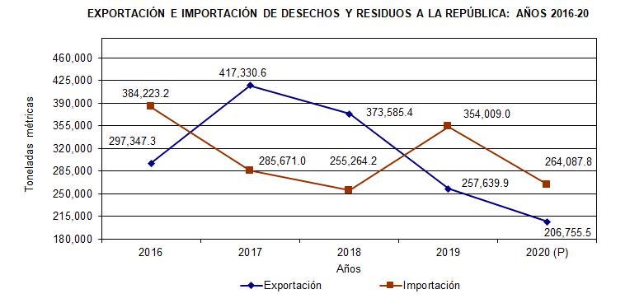

 |  | Exportación | Importación
 | 2016 | 297,347.3 | 384,223.1
 | 2017 | 417,330.6 | 285,671.0
 | 2018 | 373,585.4 | 255,264.2
 | 2019 | 257,639.9 | 354,009.0
 | 2020 (P) | 206,755.5 | 264,087.8

